神戸300
BRM111近畿300km神戸（乙） 新春！！佐用・日生グルメライド キューシート |  |  |  |  |  |  |  | 2025-12-31

 | ポイント | 道路 | 道路 | 区間 | 合計 | 備考 | ＰＣ開閉時間 | ＰＣ開閉時間
1 | スタジアム前 S |  | 市道（高松線） | 0.0 | 0.0 | スタート 公園を出て右方向へ進む | 6:00～6:30 | 6:30～7:00
2 | 長田港 S | 右折 | 市道（駒ケ林南線→若林線） | 2.5 | 2.5 | この先信号多いので気を付けること
3 | 板宿商店街南 S | 左折 | 県道22号 | 1.7 | 4.2
4 | 平田南橋東 S | 右折 | 県道22号 | 0.1 | 4.3 | ここから緩やかな上りですが、路肩が狭いので注意！！
5 | 乗越 S | 右折 | 県道22号 | 3.0 | 7.3
6 | T字路 S | 右折 | 県道22号→県道16号 | 3.4 | 10.7
7 | 布施畑西 S | 右折 | 県道16号→県道65号 | 1.8 | 12.5 | この先緩やかなアップダウンですが結構ペースあがります
8 | T字路 S | 右折 | 国道175号 | 11.4 | 23.9
9 | 神出町北 S | 左折 | 県道65号 | 0.9 | 24.8 | この先ため池や田んぼがいっぱいあります
10 | 五軒屋 S | 右折 | 県道65号 | 6.3 | 31.1 | この先道なりにひたすら直進
11 | 新小川橋西詰 S | 右折 | 国道372号 | 24.0 | 55.1 | この先から交通量が増えます
12 | 竹の門S | 左折してすぐ右折 | 国道372号 | 0.8 | 55.9 | 信号が連続して二つあります
13 | 五軒邸北口S | 左折 | 国道372号 | 0.3 | 56.2
14 | 壱丁町S | 右折 | 市道 | 0.6 | 56.8 | 右折後、姫路城方面へ。
15 | PC1 姫路城城見公園 | 直進 | 市道→県道5号 | 0.5 | 57.3 | 右側。城見公園内の鯱と姫路城をバックに自転車の写真を取ること。写真のプロパティーを通過時刻とします。 | 7:41～9:51 | 8:11～10:21
16 | 長池 Ｓ | 右折 | 県道724号→国道29号 | 7.0 | 64.3
17 | 追分 Ｓ | 左折 | 県道724号 | 5.9 | 70.2
18 | 芝田橋北詰 Ｓ | 左折 | 国道179号 | 7.7 | 77.9 | ここから国道179号をひたすら突き進みます。
19 | 上町 Ｓ | 右折 | 国道373号 | 22.5 | 100.4 | これより佐用市街。ほるもんうどんストリートです。
20 | 通過チェック① 佐用界隈の写真、レシートなど | 左折 | 町道 | 2.0 | 102.4 | 近隣のホルモンうどん店、パチンコ＆スロット店の写真や商店（コンビニやスーパーなど）のレシートなど。通過が証明できるものであればなんでもOKです。
21 | Ｔ字路 | 左折 | 県道240号 | 1.2 | 103.6
22 | 実栗 S | 右折 | 国道373号 | 1.5 | 105.1 | これでより国道３７３号を直進、超快走路です。
23 | 有年原 Ｓ | 左折 | 国道2号 | 26.3 | 131.4
24 | ト字路 | 右折 | 県道525号→県道90号→国道250号 | 0.3 | 131.7 | なかなか右折できないので手前の有年原Ｓを渡って、歩道を走ったほうがベターかも。旧赤穂鉄道沿いの雰囲気のある川沿いの道を走ります。 山陽新幹線の高架をくぐってさらに直進。
25 | 南野中三差路 Ｓ | 右折 | 国道250号 | 11.6 | 143.3 | 市街地方面へ
26 | 塩屋惣門 Ｓ | 右折 | 国道250号 | 2.2 | 145.5 | ひたすら国道250号を直進して日生へ。カキオコ食べるなら復路ですね。
27 | 市民センター前 S | 左折 | 国道250号 | 22.8 | 168.3
28 | 松本橋 S | 左折 | 県道３９号 | 1.1 | 169.4 | 工事をしているので注意！！
29 | PC2 チオビタ運動公園 備前温水プール看板 | 来た道戻る | 県道３９号 | 3.6 | 173.0 | 看板をバックに自転車の写真を撮ること。チオビタ公園に来たことがわかる写真ならなんでもOK。写真のプロパティを通過時刻の証明とします。 | 11:05～17:32 | 11:35～18:02
30 | 松本橋 S | 右折 | 国道250号 | 3.6 | 176.6
31 | 市民センター前 S | 右折 | 国道250号 | 1.2 | 177.8 | この後再び日生市街。カキオコ食べましょう！！
32 | 新田 Ｓ | 右折 | 県道32号 | 21.1 | 198.9 |  |  |  | #REF!
33 | 朝日町南 Ｓ | 右折 | 市道 | 5.2 | 204.1
34 | 通過チェック②（フォトコントロール） 伊和都比売神社 鳥居 | 右側 | 市道 | 1.5 | 205.6 | 右側。伊和都比売神社 鳥居をバックに自転車の写真を撮ること 看板でもＯＫ
35 | Ｔ字路 | 右折 | 県道32号→県道458号 | 1.7 | 207.3
36 | 相産高校 Ｓ | 右折 | 国道250号 | 13.1 | 220.4
37 | PC3 道の駅 みつ | 直進 | 国道250号 | 14.7 | 235.1 | 右側。みちの駅みつの看板をバックに自転車の写真を撮ること。写真のプロパティーを通過時刻とします。 | 12:59～21:40 | 13:29～22:10
38 | 中島２ Ｓ | みちなり左折 | 市道→県道401号 | 15.4 | 250.5 | この手前ぐらいから信号が増えます。気をつけること
39 | Ｔ字路 | 右折 | 県道517号 | 1.0 | 251.5
40 | 妻鹿 Ｓ | 左折 | 県道402号→市道→国道250号 | 0.5 | 252.0
41 | 大塩駅前 Ｓ | 右折 | 国道250号→県道718号 | 6.2 | 258.2 | 変則５差路につき注意！！国道250号方面へいくこと
42 | 伊保西 Ｓ | 右折 | 県道718号 | 2.8 | 261.0
43 | 文化会館西 Ｓ | 左折 | 県道718号 | 3.1 | 264.1
44 | 相生橋西詰 Ｓ | 左折 | 県道718号 | 1.0 | 265.1 | 橋をわたること
45 | 大崎 Ｓ | 右折 | 県道718号 | 0.7 | 265.8
46 | 明石港前 Ｓ | 左折 | 県道７１８号 | 20.0 | 285.8
47 | 大明石町１ Ｓ | 右折 | 国道２号 | 0.2 | 286.0 | ここからも信号多いので気をつけること
48 | 若宮橋 S | 右折 | 市道 | 14.0 | 300.0 | 信号手前の歩道を渡ること（行き過ぎると歩道橋担ぎ上げになります）
49 | 十字路 S | 左折 | 野田外浜線→高松線 | 0.2 | 300.2
50 | ┤字路 | 左折 | 市道 | 1.8 | 302.0 | 駒栄町4 S を過ぎてから左折
51 | ゴール ロッケン |  |  | 0.2 | 302.2 | セブンイレブンの手前を右折したロッケンというカフェっぽいところが ゴール。お疲れさまでした！！ゴールでくつろいで帰ってください。 | 15:00～2:00 | 15:30～2:30

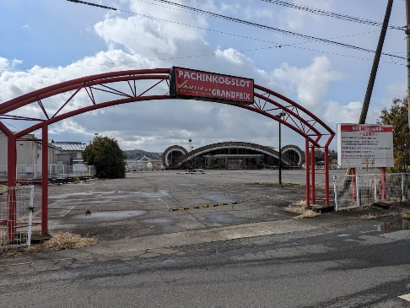
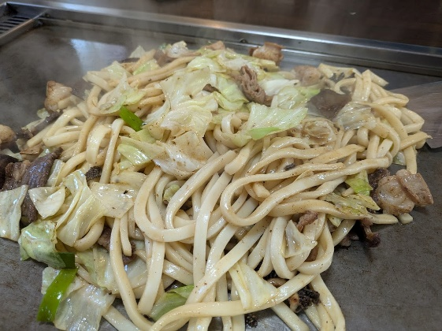
（集合地点） |  |  | PC1 |  |  | 通過チェック① パチンコ屋さん、ホルモンうどんなど
御崎公園 |  |  | 城見公園
ノエビアスタジアム北東にある御崎公園集合です
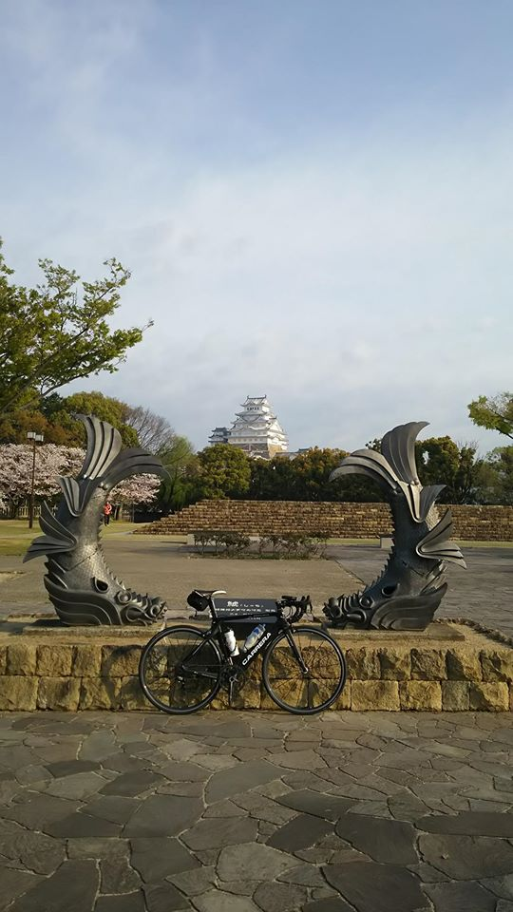
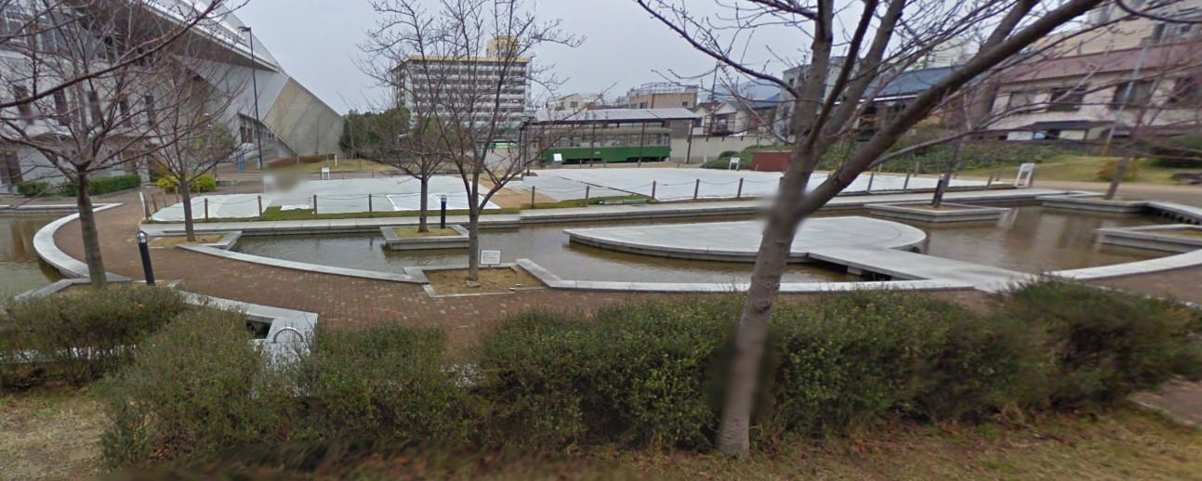

PC2 |  |  | 通過チェック②（フォトコントロール） |  |  | PC3 道の駅みつ | ゴール ロッケン
チオビタ運動公園備前温水プール |  |  | 伊和都比売神社 鳥居 |  |  | 右側。道の駅みつの看板をバックに自転車の写真を取ること | ちょっと今風のレンタルスペースがゴール受付
 |  |  | 鳥居をバックに自転車の写真を撮ること。 |  |  | もっとも道の駅みつに来たことがわかる写真なら何でもＯＫです
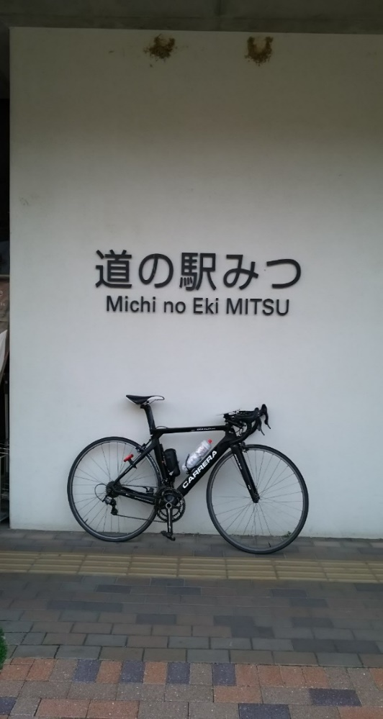
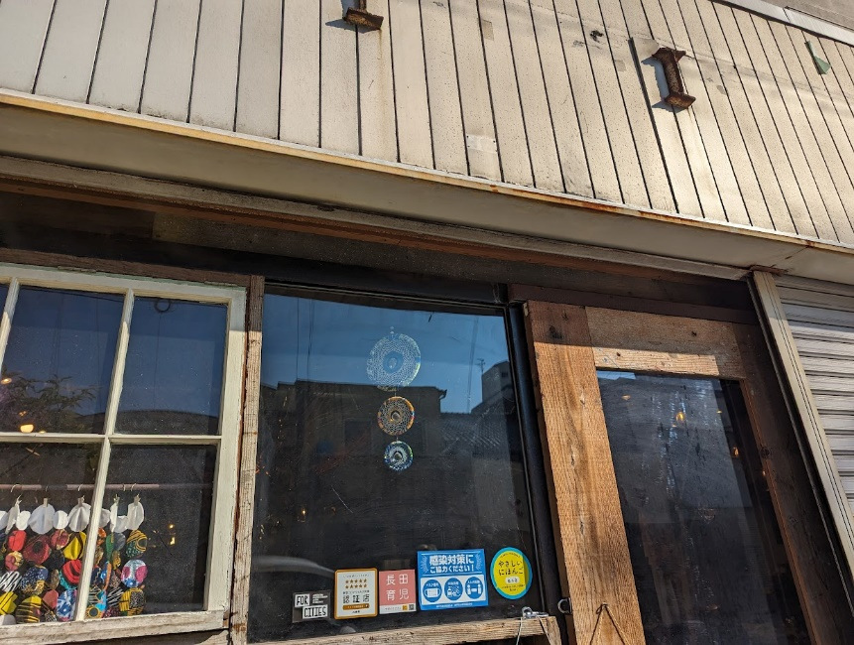
 |  |  | 夜間でわからない場合は神社の看板でもＯＫ
